Hoja1
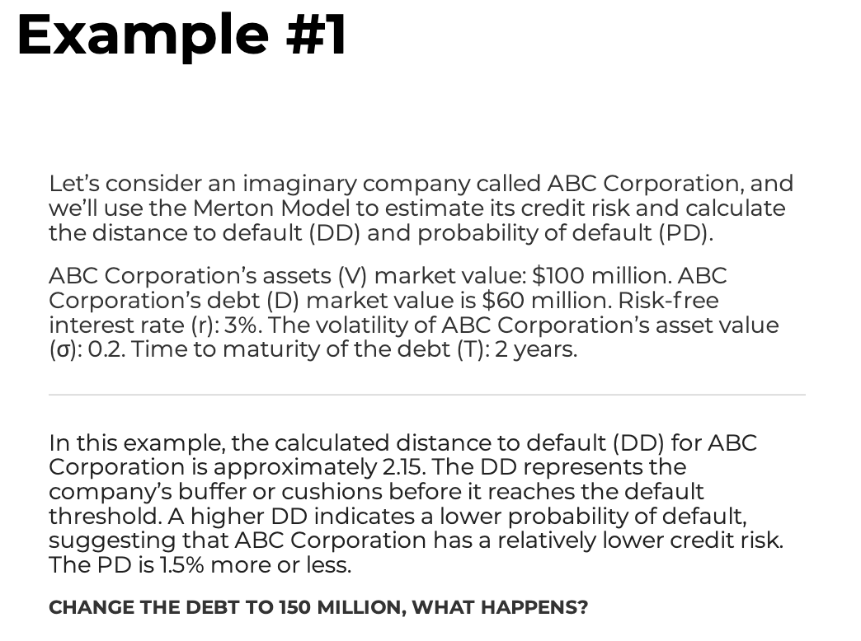
Assets | 100
Debt | 60
r | 3%
sigma_a | 20%
T | 2
DD | 2.15 | 2.16

PD aprox | 1.58%
PD exac | 1.54%

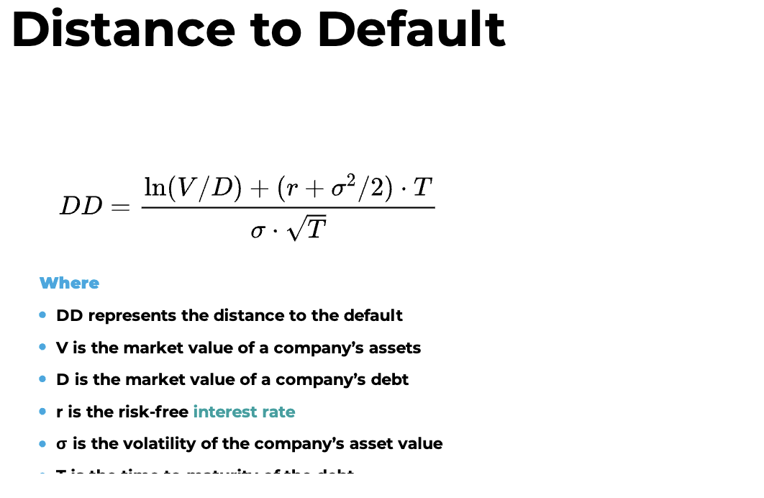
Assets | 100
Debt | 150
r | 3%
sigma_a | 20%
T | 2
DD | -1.08

PD exac | 85.99%

Assets | 100 |  | Esto se hace con buscar
Debt | 110.54380047 |  | objetivo
r | 3%
sigma_a | 20%
T | 2
DD | 0.00

PD 50/50 | 50.03%

